Postup
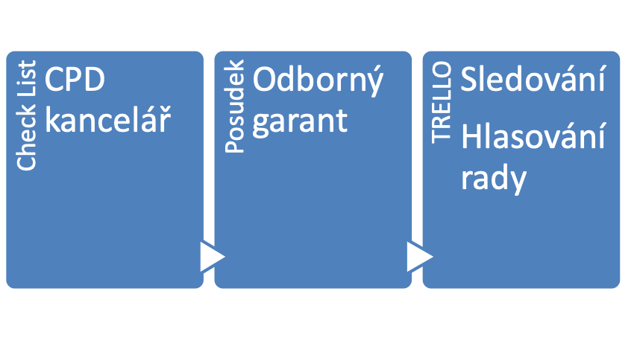
NEUPLNE

SOUHLAS S PŘIJETÍM

VHODNÉ K POSOUZENÍ

